说明
中列扩展百搭 Middle Row Expanding Wild（原文数据版）
来源：https://ezslotdesign.com/middle-row-expanding-wild/ 图片：images/middle-row-expanding-wild/

规则：3x5；W在轮的中间格→扩展取代该轮全部图案；上下格→普通W；W只在轮2~5。
走线（原文）：Line1=上,上,上,上,上；Line2=下,中,中,中,下；Line3=下,下,中,下,下
转轮表（原文，20格）：轮1无W；轮2~5位置1为W；
轮1: K Q J 10 9 9 K Q J 10 10 Q J 10 9 9 J 10 9 9
轮2: W K Q J 10 9 K K Q J 10 9 K Q J 10 9 J J 9
轮3/轮4: W K Q J 10 9 K K Q J 10 9 K Q J 10 9 J 10 9
轮5: W K Q J 10 9 9 K Q J 10 9 K Q J 10 9 J 10 9
次数表口径（原文）：各轮上/中/下格分别给 W 与各图案次数（含扩展覆盖 effects）；
WK/WQ/... = 图案次数+W次数；X_W? = 20-图案-W。
组合数（原文口径）：5连线=Π WK；4连线=前4轮WK x 第5轮X_W；
3连线=前3轮WK x 第4轮X_W x 第5轮any(20)；分母 = 20^5 = 3,200,000
赔率表（原文）：K 5/30/100，Q 5/25/100，J 5/20/75，10 5/20/75，9 5/10/50
验证：Line2 复算 = 70.556% = 原文黄底 70.56%（images/.../06-image-106）✓
且15行出现次数（1000/4000/15000、960/2880/15360、3600/8400/36000、
3000/7000/30000、5250/9750/45000）全部与原文一致 ✓

次数表修正规则（原文黄色格）：上格 W9-1、下格 WK-1（W@中格扩展会盖掉 pos20=9 / pos2=K）
验证：Line2 复算 = 70.5562% = 原文黄底 70.56%；15行出现次数全部与原文一致

（本簿已合并为 2 个页签：说明、中列扩展 走线+三线RTP；各区块：转轮表 第2~24行，走线表 第27~32行，次数表 第35~134行，连线计算 第137~194行，RTP汇总 第197~205行）

── 完整文档（原 老虎机数学专题-中列扩展百搭.md 存档）──
老虎机数学专题 —— 中列扩展百搭（Middle Row Expanding Wild）

来源：https://ezslotdesign.com/middle-row-expanding-wild/ （转轮表/线表/计算表为图片，正文未含全部数字）
配图：原文 7 张配图已下载到本目录 images/middle-row-expanding-wild/ 并嵌入本文。
配套模型：老虎机数学专题-中列扩展百搭.xlsx
一、特色规则（原文）


[图片] 参考游戏画面 images/middle-row-expanding-wild/01-R-2-opt.webp
• 1. 滚轮设计为 3 x 5
• 2. 百搭出现在任意转轮的中间格 → 扩展并取代该转轮所有图案；出现在上下格 → 普通百搭
• 3. 百搭只出现在第 2、3、4、5 转轮上
二、计算逻辑（原文）

[图片] 原文滚轮表（轮 2~5 位置 1 为 W）与 Line1/2/3 走线表 images/middle-row-expanding-wild/02-image-104-opt.webp
• 1. 线经过某轮中间格：该轮 Wild 次数正常计算
• 2. 线经过某轮上下格：该轮 Wild 次数 × 2（W 停中间格时虽不在此线上，但扩展会取代此线该轮图案）
原文举例（转轮 5：1 个 W、4 个 K，轮带上为 …9-W-K…）：
转到《9-W-K》→ 变成《W-W-W》；对 Line 2（经过转轮 5 的下格）而言：
• WK 总计不变，仍是 5 次（K 被 W 盖掉 1 次，但 W 可当 K，收支相抵）
• 其余 WQ、WJ、W10、W9 各增加 1 次
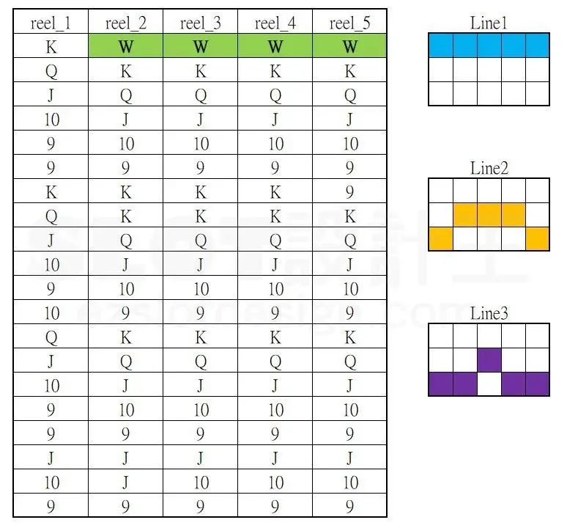
次数表注意（原文）：黄色部分是被 Wild 盖掉的图案，次数没有 +1。
三、最终结果（原文方法）

算出 Line 1、Line 2、Line 3 的 RTP 后取三条线平均值；线更多时把所有线的 RTP 都算出再平均。
四、Excel 模型（示范数据）

[图片] 原文次数表：各轮上/中/下格的 W 与各图案次数（黄色格=修正值） images/middle-row-expanding-wild/04-image-105-opt.webp
[图片] 原文 Line2 计算表（所有可能数 3,200,000，总期望值 70.56%） images/middle-row-expanding-wild/06-image-106-opt.webp
• 转轮 1：K/Q/J/10/9 各 4（轮长 20，无 W）；转轮 2~5：各 4 个 + 1 个 W（轮长 21）
• 轮带排列固定 …N-W-K…（W 前为 9、后为 K），用于判定「被盖掉的图案」
• 走线：Line 1 = 中中中中中；Line 2 = 上中中中下；Line 3 = 下中中中上
• 有效次数规则：
• 经过中间格的轮：次数 = 轮带次数（W=1）
• 经过上下格的轮：W = 2；被盖图案（上格=W 前图案 9、下格=W 后图案 K）次数 −1，其余不变
• 赔率表同《扩展百搭》一篇；RTP = 三线平均
工作表 | 内容
说明 | 设定
中列扩展 走线+三线RTP | 转轮表 / 走线表 / 次数表（扩展后各轮上/中/下格各图案次数）+ 连线计算（Line 1~3 的 RTP 与三线平均）+ RTP汇总

原文数据核对（读图回填）
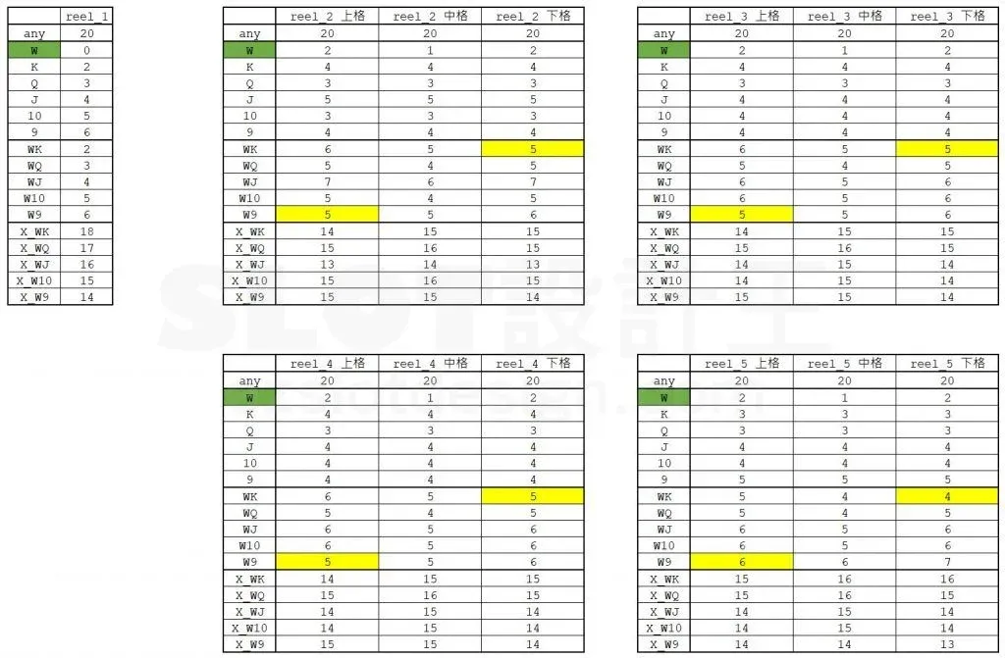
• 滚轮表（原文，20 格）：轮 1 无 W；轮 2~5 位置 1 为 W（见 xlsx 转轮表）
• 走线（原文）：Line1 = 上×5；Line2 = 下,中,中,中,下；Line3 = 下,下,中,下,下
• 次数表（原文）：各轮上/中/下格分别给出 W 与各图案次数；WK=W+图案、X_W?=20−WK
• 修正规则（原文黄色格）：上格 W9−1、下格 WK−1（W@中格扩展会盖掉 pos20=9 / pos2=K）
• 组合口径（原文）：5连=ΠWK；4连=前4轮WK×第5轮X_W；3连=前3轮WK×第4轮X_W×any(20)；分母 20^5=3,200,000
• Line2 出现次数 15 行与原文逐位一致：K 1000/4000/15000、Q 960/2880/15360、J 3600/8400/36000、10 3000/7000/30000、9 5250/9750/45000 ✓
• Line2 复算 = 70.5562% = 原文黄底 70.56% ✓；Line1 ≈ 104.53%、Line3 ≈ 92.18%（原文未给出）
配图清单（images/middle-row-expanding-wild/）

文件 | 说明
images/middle-row-expanding-wild/01-R-2-opt.webp | 参考游戏画面
images/middle-row-expanding-wild/02-image-104-opt.webp | 滚轮表＋走线表（大图）
images/middle-row-expanding-wild/03-image-104-opt.webp | 同图（小图重复）
images/middle-row-expanding-wild/04-image-105-opt.webp | 各轮上/中/下格次数表（大图）
images/middle-row-expanding-wild/05-image-105-opt.webp | 同图（小图重复）
images/middle-row-expanding-wild/06-image-106-opt.webp | Line2 计算表（大图）
images/middle-row-expanding-wild/07-image-106-opt.webp | 同图（小图重复）

